2024
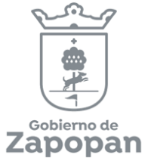
Instituto Municipal de las Mujeres Zapopanas para la Igualdad Sustantiva
Unidad Jurídica, Transparencia y Buenas Prácticas

Concepto/mes | Enero | Febrero | Marzo | Abril | Mayo | Junio | Julio | Agosto | Septiembre | Octubre | Noviembre | Diciembre | TOTAL
Número de recursos de revisión interpuestos | 0 | 0 | 0

En Trámite | 0 | 0 | 0
Confirma la respuesta del sujeto obligado | 0 | 0 | 0
Se Desecha o sobresee el recurso | 0 | 0 | 0
Revoca o modifica la respuesta del sujeto obligado | 0 | 0 | 0

Tipo de Resolución/año | **2019 | **2020 | **2021 | **2022 | **2023 | **2024
Se confirma respuesta | 0 | 0 | 0 | 0 | 0 | 0
Se requiere entrega de información | 0 | 0 | 0 | 0 | 0 | 0
Se sobresee | 1 | 1 | 0 | 0 | 0 | 0
Total | 1 | 1 | 0 | 0 | 0 | 0

